G.4-2567
ภาพถ่ายและรูปตัดขวางลำน้ำสถานีสำรวจอุทกวิทยาน้ำแม่กรณ์ (G.4)
บ้านปางริมกรณ์ ต.แม่กรณ์ อ.เมือง จ.เชียงราย ปี 2567
 |  |  |  |  |  |  |  |  |  |  |  | 2566 |  |  | 2567
 |  |  |  |  |  |  |  |  |  |  |  | สำรวจเมื่อ 15 พ.ย.2565 |  |  | สำรวจเมื่อ 23 ม.ค.2567
 |  |  |  |  |  |  |  |  |  |  |  | ระยะ | ระดับ | ผิวน้ำ | ระยะ | ระดับ | ผิวน้ำ
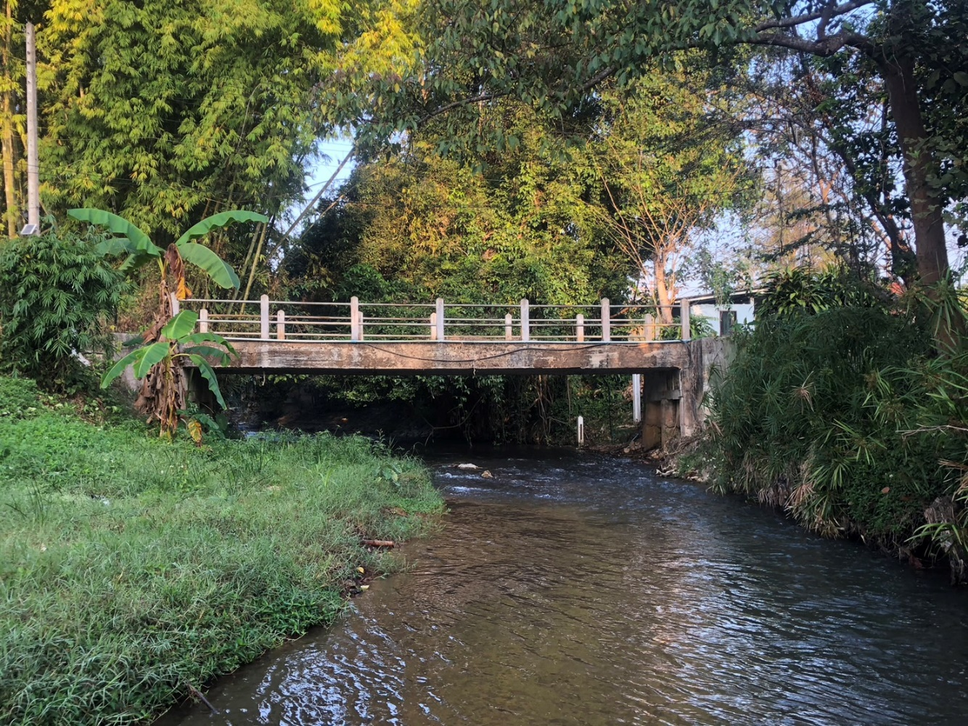
 |  |  |  |  |  |  |  |  |  |  |  | -50 | 465.923 | 463.080 | -50 | 465.925 | 463.000
 |  |  |  |  |  |  |  |  |  |  |  | -40 | 465.795 | 463.080 | -40 | 465.790 | 463.000
 |  |  |  |  |  |  |  |  |  |  |  | -30 | 465.678 | 463.080 | -30 | 465.680 | 463.000
 |  |  |  |  |  |  |  |  |  |  |  | -20 | 465.855 | 463.080 | -20 | 465.852 | 463.000
 |  |  |  |  |  |  |  |  |  |  |  | -10 | 465.711 | 463.080 | -10 | 465.714 | 463.000
 |  |  |  |  |  |  |  |  |  |  |  | 0 | 465.780 | 463.080 | 0 | 465.780 | 463.000
 |  |  |  |  |  |  |  |  |  |  |  | 0 | 463.429 | 463.080 | 0 | 463.435 | 463.000
 |  |  |  |  |  |  |  |  |  |  |  | 1 | 463.080 | 463.080 | 0.5 | 463.000 | 463.000
 |  |  |  |  |  |  |  |  |  |  |  | 1 | 462.670 | 463.080 | 1 | 462.850 | 463.000
 |  |  |  |  |  |  |  |  |  |  |  | 2 | 462.620 | 463.080 | 2 | 462.850 | 463.000
 |  |  |  |  |  |  |  |  |  |  |  | 3 | 462.680 | 463.080 | 3 | 462.810 | 463.000
 |  |  |  |  |  |  |  |  |  |  |  | 4 | 462.700 | 463.080 | 4 | 462.800 | 463.000
 |  |  |  |  |  |  |  |  |  |  |  | 5 | 462.810 | 463.080 | 5 | 462.840 | 463.000
 |  |  |  |  |  |  |  |  |  |  |  | 6 | 462.900 | 463.080 | 6 | 462.750 | 463.000
รูปตัดขวางลำน้ำน้ำแม่กรณ์ที่แนวสำรวจปริมาณน้ำ
 |  |  |  |  |  |  |  |  |  |  |  | 7 | 462.930 | 463.080 | 7 | 462.800 | 463.000
 |  |  |  |  |  |  |  |  |  |  |  | 8 | 462.970 | 463.080 | 8 | 462.860 | 463.000
 |  |  |  |  |  |  |  |  |  |  |  | 9 | 463.010 | 463.080 | 9 | 463.085 | 463.000
 |  |  |  |  |  |  |  |  |  |  |  | 10 | 463.030 | 463.080 | 10 | 463.098 | 463.000
 |  |  |  |  |  |  |  |  |  |  |  | 11 | 463.095 | 463.080 | 11 | 463.104 | 463.000
 |  |  |  |  |  |  |  |  |  |  |  | 12 | 463.981 | 463.080 | 12 | 463.985 | 463.000
 |  |  |  |  |  |  |  |  |  |  |  | 12 | 465.777 | 463.080 | 12 | 465.777 | 463.000
 |  |  |  |  |  |  |  |  |  |  |  | 20 | 465.342 | 463.080 | 20 | 465.351 | 463.000
 |  |  |  |  |  |  |  |  |  |  |  | 30 | 465.658 | 463.080 | 30 | 465.642 | 463.000
 |  |  |  |  |  |  |  |  |  |  |  | 40 | 466.346 | 463.080 | 40 | 466.358 | 463.000
 |  |  |  |  |  |  |  |  |  |  |  | 50 | 468.248 | 463.080 | 50 | 468.251 | 463.000
 |  |  |  |  |  |  |  |  |  |  |  | 60 | 470.342 | 463.080 | 60 | 470.331 | 463.000

ระยะ | -50 | -40 | -30 | -20 | -10 | 0 | 0 | 1 | 1 | 2 | 3
ระดับ | 465.925 | 465.790 | 465.680 | 465.852 | 465.714 | 465.780 | 463.435 | 463.000 | 462.850 | 462.850 | 462.810
ระยะ | 4 | 5 | 6 | 7 | 8 | 9 | 10 | 11 | 12 | 12 | 20
ระดับ | 462.800 | 462.840 | 462.750 | 462.800 | 462.860 | 463.085 | 463.098 | 463.104 | 463.985 | 465.777 | 465.351
ระยะ | 30 | 40 | 50 | 60
ระดับ | 465.642 | 466.358 | 468.251 | 470.331
ระยะ
ระดับ
ระยะ
ระดับ
ระยะ
ระดับ

 | BM. | 465.745 | ม.(ร.ท.ก.) |  | ตลิ่งฝั่งซ้าย | 465.780 | ม.(ร.ท.ก.) |  | ตลิ่งฝั่งขวา | 465.777 | ม.(ร.ท.ก.)
 | ท้องน้ำ | 462.750 | ม.(ร.ท.ก.) |  | ศูนย์เสา | 461.700 | ม.(ร.ท.ก.) |  | สำรวจเมื่อ 23 ม.ค.2567

 |  |  |  |  |  |  |  |  | ผู้สำรวจ นายสุภเดช เตชะสา

 |  |  |  | ตรวจสอบหมุดหลักฐานแล้ว

 |  |  |  |  | เปลี่ยนรูปแล้ว

